ゲームの流れ
スタート

ソフトウェア構成

雑メモ
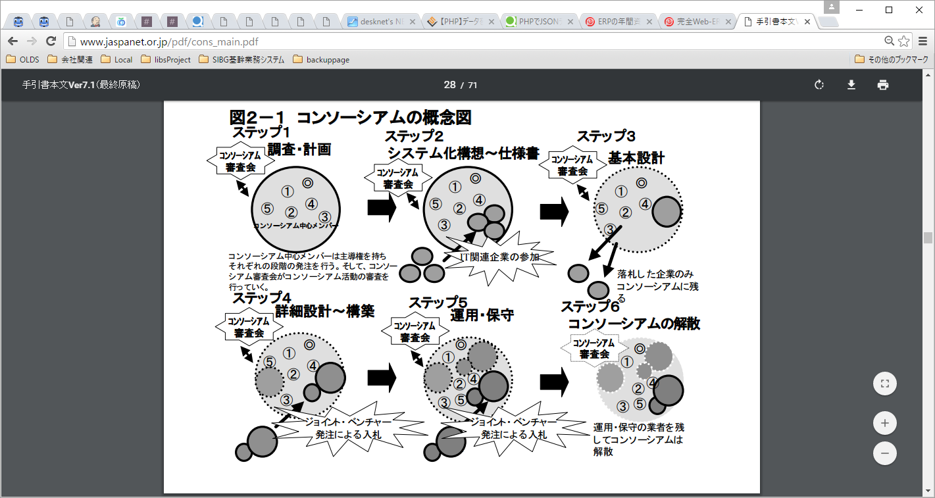
● | 決済自体の基礎知識
 | file:///H:/28S-JNE-JB003/repos/svn/trunk/docs/00_提供資料/20161117_クレジット請求処理/GMO/999_mc/A00_概要書_クレジットカード決済（都度決済）.pdf
 | ● | クレジットカード決済とは
アクワイア―とイシューを１つの会社が担っている場合もある
 | ● | ブランドとカード

ブランド
契約
仕向先カード会社
アクワイアラー
契約
直接契約
発行元カード会社
イシュアー

加盟店契約
カード発行
ブランドを付与したカードを発行している
ブランド処理が可能な仕向けカード会社で加盟店の管理を行う

ノーブランドのカード（ハウスカード）の決済には直接契約が必要
GMO-PG

加盟店契約

加盟店（JPNE)
ユーザ
取引

 | ● | セキュリティコード
 |  | ● | クレジットカードの裏面または表面に記載された3桁もしくは4桁の番号
 |  | ● | クレジットカード内の磁気情報ではありませんので、カードリーダーなどによって 不正に読み盗られる心配がありません。
 |  | ● | カード利用伝票などに印字されることもないため、カードを保持しているご本人様のみが知り得る 番号

 | ● | 3Dセキュア（本人認証サービス）

カード番号
安全に送信
有効期限

パスワード

本人にしかわからないパスワード入力を行う事で安全に処理を行う

● | 洗替・継続課金の基礎知識
 | file:///H:/28S-JNE-JB003/repos/svn/trunk/docs/00_提供資料/20161117_クレジット請求処理/GMO/999_mc/A01_概要書_クレジットカード決済（継続課金）.pdf
 | ● | 洗替（あらいがえ）・継続課金の概要

● | プライベートネットワーク
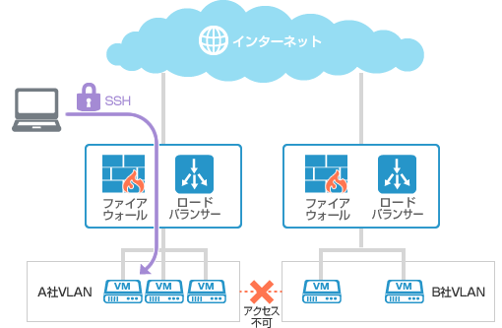

 | ● | IPアドレスプール
 |  | http://wa3.i-3-i.info/word12771.html

 | ● | ロードバランサ
 |  | http://www.infraexpert.com/study/loadbalancer7.html
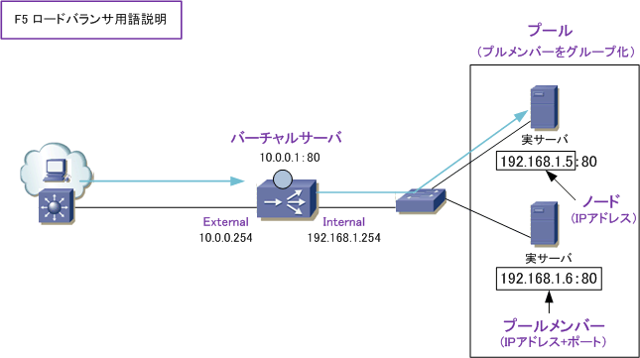

 | ● | DCの役割
 |  | http://www.atmarkit.co.jp/ait/articles/1405/26/news024.html
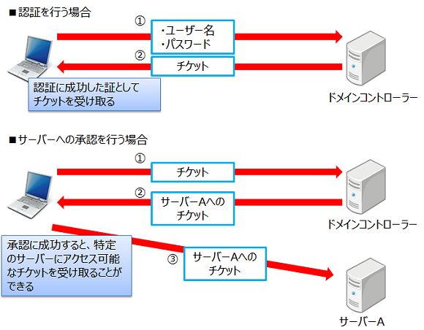

 |  | ● | 一部のクラウドサービスでは「SAML」と呼ばれるプロトコルを使って、Kerberosで認証したユーザー（ID）をそのままクラウドサービスでも利用可能にする「ID連携」
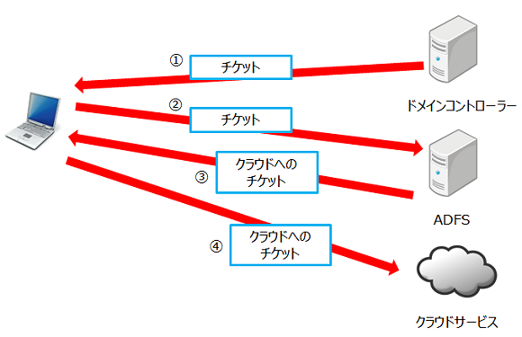

 |  | ゲートウェイ：異なるサブネット同士を接続するもの
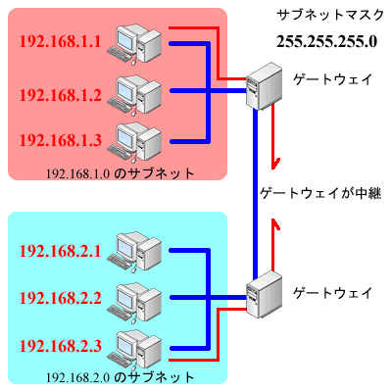

 | ● | VPN接続例
 |  | https://ja.softether.org/4-docs/2-howto/L2TP_IPsec_Setup_Guide/4

● | ユーザテーブルについての
 | ● | ユニークキー制約
 |  | http://www.dbonline.jp/mysql/table/index9.html

●実装
 | ● | bootstrap
 |  | https://techacademy.jp/magazine/6270

 | ● | レスポンシブWebデザイン

 | ● | 基幹系システムと情報系システム ～基幹系と情報系は”分ける”のが鉄則
 |  | 元ネタ |  |  | http://www.graffe.jp/blog/289/
 |  |  | 基幹系システム 【 mission-critical system 】 業務系システム / 基幹業務システム
 |  |  |  | 企業の情報システムのうち、業務内容と直接に関わる販売や在庫管理、財務などを扱うもの。あるいは、単に、業務やサービスの中核となる重要なシステム。
 |  |  |  | 業務内容に大幅な変更があった場合などを除いて、一度完成されたシステムは長期に渡ってそのまま使われ続けることが多い。
 |  |  |  | 基幹系とは、企業の業務内容のうち、業務を遂行するために不可欠なものを指す。
 |  |  |  | 業務に直接的に関係する情報を管理・処理するシステムを「基幹系システム」
 |  |  |  | 基幹系以外の情報システムは、その運用範囲や利用頻度によって呼称がさまざまだが「情報系」「業務系」「部門別」などと呼ばれることが多い。
 |  |  |  | 基幹系システムは「止まるとヤバい」
 |  |  |  | 「絶対に止まらない」「絶対にミスらない」「絶対に侵入されない」というようなことが要求されます。
 |  |  | 情報系システム 【 informational system 】
 |  |  |  | 企業の情報システムのうち、コミュニケーションや事務処理の効率化や意思決定の支援などのために構築されるシステム
 |  |  |  | 業務の中核に直接は関与しないもの
 |  |  |  | 情報系システムは「ビジネスを支援する」仕組みです。
 |  |  |  | 情報系システムの最大の特徴は、「止まっても、本業はまわる」というところです。
 |  |  | 「基幹系と情報系を統合するのは危険」
 |  |  |  | 情報系システムの不具合であったり改修・追加開発が基幹系システムに影響を及ぼしてしまう、ということが懸念
 |  |  |  | 業務の効率化・高度化を目指すための情報系システムが、基幹系システムに対して影響を与えてしまうのは本末転倒
 |  |  |  | 基幹系システムに、そういう「一時的に使われるもの」「いずれ不要になるもの」を組み込むのは、システムとしての性質上好ましくありません。

 | ● | 「ERP」「Enterprise Resource Planning」の略で、直訳すると「企業資源計画」
 |  | 比較 |  | http://it-trend.jp/erp/ranking

 | ● | 経理と会計と財務の違い
 |  | 元ネタ |  |  | http://www.syachou-blog.com/accounts-accounting-financial/
 |  |  | 会計の本来の意味は、「お金の出入りを帳簿などに記録すること」です。お金単体だけでなく、お金と物の交換によってお金がプラスされたり、物がマイナスされたりなどの記録も全て会計にあたります。
 |  |  |  | 会計の中には、「管理会計」と「財務会計」があります。
 |  |  |  |  | 管理会計は社内において経営者や企業内部の管理者に対する情報提供を目的とする会計
 |  |  |  |  | 財務会計とは、決算書等の会計情報を企業内外に公表することを目的とした会計

 |  |  | 経理は、会計の中のお金の処理の1つです。会計の中でも、より公的な会社業務に繋がるお金の処理のことを経理と言います。
 |  |  | 財務の仕事は、企業の資金調達（銀行融資、株式発行など）、予算管理、資金調達、資金運用（投資、M&Aなど）など
 |  |  |  | 経理は企業から出ていく経費や利益の算出を担当し、財務は事業活動に必要なお金を集めて管理する業務とイメージすればわかりやすいと思います。

 | ● | 基幹業務システム構築にオープンソースを使うのは、本当に低コストなのか？
 |  | 元ネタ |  |  | http://www.atmarkit.co.jp/ad/hitachi/cosminexus0803_2/cosminexus0803_2.html
 |  |  | ライセンスは無料だが、システム開発全体のコストで見ると、関連製品・サポート体制の充実した商用のAPサーバの方が安価になる場合も見受けられる。

 | ● | 工事進行基準の会計処理方法
 |  | http://www.itmedia.co.jp/im/articles/0807/28/news112.html
 |  |  | 「ソフトウェア開発を受注しただけでは商品を販売したことにならないため、まだ売上にしてはいけない」
 |  |  | どのタイミングなら売上計上していい、という決まりのことを「売上計上基準」

 | ● | SI ObjectBrowser PM
 |  | http://www.sint.co.jp/products/obpm/service/system4.html
 |  | 統合管理
 |  |  | 1つのプロジェクトを一括して契約することが少なくなり、工程単位に契約を分けるケースが増えています
 |  |  | 増加分を別契約としたり、プロジェクトを１次フェーズ、２次フェーズに分けたりすることもあります
 |  |  | 「プロジェクトの親子関係」と「プロジェクトのグループ」

 | ● | コンソーシアム方式
 |  | http://www.jaspanet.or.jp/pdf/cons_main.pdf

